NR_1
5.7262776147 | 3.8693022916 | Základními parametry normálního rozdělení (jedná se tedy o rozdělení parametrické…) jsou střední hodnota a směrodatná odchylka (viz přednáškové texty).
5.3217809866 | 3.9798910441 | Na rozdíl od popisné statistiky zde již v drtivé většině případů nepracujeme se základním souborem (tj. nemáme k dispozici všechna existující data), ale s výběrem.
4.8368569955 | 4.0042199768 | Námi zjištěné hodnoty tak nejsou střední hodnota NR a směrodatná odchylka, nýbrž jejich odhady (vypočítané z omezeně velkého výběru).
5.6655011679 | 4.0072576542 | V našem konkrétním případě pracujeme s výběrem 100 hodnot, kdy základní soubor (všechna existující čísla na spojitém intervalu 0 - 12) je teoreticky nekonečně velký.
7.1370338411 | 4.1259305842 | To se odráží také na práci s funkcemi v Excelu. Při vědomí, že pracujeme s odhady, volíme pro výpočet směrodatné odchylky funkci SMODCH.VÝBĚR.S
5.7374900434 | 4.3713473899
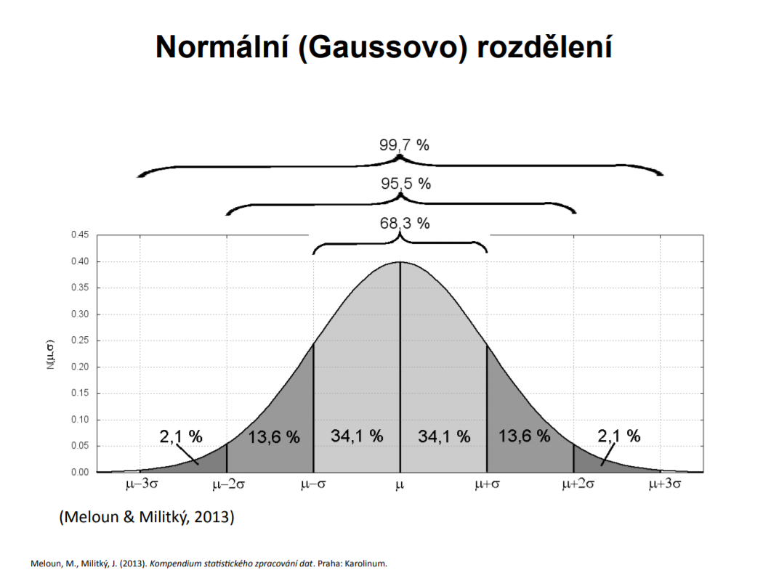
5.2740031833 | 4.5001220685
5.6068843668 | 4.5809972848 | Střední hodnota |  | 5.9083870261
7.44009906 | 4.63063768 | Výběrová Smodch |  | 0.98027186097
5.059208267 | 4.786357148 | Výběrová Smodch. Průměru |  | 0.098027186097
6.2056568752 | 4.8139059355
6.3476426811 | 4.8253963761
4.8253963761 | 4.8368569955
5.8188321904 | 5.0263447133
5.0581625805 | 5.0373975167
6.0350283264 | 5.0581625805
5.5808516084 | 5.059208267
5.6094290186 | 5.1059308913
5.2245328739 | 5.1276632312
3.9798910441 | 5.1749058844
5.5792539872 | 5.1990846144
6.7663817912 | 5.205345141
5.9329378129 | 5.2078497627
6.2441409024 | 5.2218130824 | Vložený obrázek demonstruje fakt, že u normálního rozdělení by se v intervalu (Střední hodnota ± 1, 2 a 3 Směrodatné odchylky) mělo nacházet cca 68,3 (1 směrodatná odchylka),
5.6475030471 | 5.2245328739 | 95,5 (2 směrodatné odchylky) a 99,7 (3 směrodatné odchylky) procent všech hodnot.
5.7634576893 | 5.2727425843
6.0564563405 | 5.2740031833 | V případě našich dat a zjištěných odhadů budou tyto intervaly následující:
5.205345141 | 5.3217809866
5.5390348417 | 5.3543642626
7.6445816619 | 5.4320832012 |  |  | Dolní hranice | Horní hranice | Teor. % | Skut. %
6.461915998 | 5.4427806551 |  | (µ ± 1 σ) | 4.9281151652 | 6.8886588871 | 68,3 | 72
5.9887238171 | 5.485017703 |  | (µ ± 2 σ) | 3.9478433042 | 7.8689307481 | 95,5 | 96
4.0042199768 | 5.5174240095 |  | (µ ± 3 σ) | 2.9675714432 | 8.849202609 | 99,7 | 100
6.3407048876 | 5.527559364
5.7031228276 | 5.5390348417
7.7952122079 | 5.5515421515
6.7219771018 | 5.5792539872
6.3355538831 | 5.5808516084
5.0263447133 | 5.5983113489
4.1259305842 | 5.6063744763
4.0072576542 | 5.6068843668
6.5260400296 | 5.6094290186
6.7502016524 | 5.6424256039
6.0956750862 | 5.6475030471
5.2218130824 | 5.6655011679
8.5558990104 | 5.7031228276
5.2078497627 | 5.7099493768
6.6950160907 | 5.7262776147
8.7672363592 | 5.7374900434
7.5216103269 | 5.7634576893
7.0595337101 | 5.8144937541
5.8740656352 | 5.8188321904
5.819249192 | 5.819249192
5.0373975167 | 5.8314650146
7.1456941743 | 5.8384434607
6.451500423 | 5.8740656352
7.5070369426 | 5.9031495892
5.6063744763 | 5.9058888602
6.2022461306 | 5.9329378129
5.1059308913 | 5.9887238171
7.9051932822 | 6.0350283264
5.6424256039 | 6.0564563405
4.3713473899 | 6.0956750862
5.5174240095 | 6.1945156625
7.0342222128 | 6.2022461306
5.9058888602 | 6.2056568752
6.871278631 | 6.2082285067
5.1749058844 | 6.2151308273
5.4427806551 | 6.2441409024
5.8314650146 | 6.3355538831
4.5809972848 | 6.3407048876
6.6245457645 | 6.3476426811
6.2082285067 | 6.3698460431
5.9031495892 | 6.422615663
5.4320832012 | 6.451500423
6.1945156625 | 6.461915998
6.422615663 | 6.5260400296
5.1276632312 | 6.6245457645
5.5983113489 | 6.6664802095
5.3543642626 | 6.6950160907
6.6664802095 | 6.7219771018
7.2755516218 | 6.7502016524
5.527559364 | 6.7663817912
5.5515421515 | 6.8085278994
6.3698460431 | 6.871278631
5.8144937541 | 7.0342222128
5.485017703 | 7.0595337101
5.8384434607 | 7.1370338411
7.4069844147 | 7.1456941743
4.786357148 | 7.2755516218
3.8693022916 | 7.4069844147
4.5001220685 | 7.4226309451
7.4226309451 | 7.44009906
6.8085278994 | 7.5070369426
4.8139059355 | 7.5216103269
5.1990846144 | 7.6445816619
5.2727425843 | 7.7952122079
5.7099493768 | 7.9051932822
4.63063768 | 8.5558990104
6.2151308273 | 8.7672363592

